Sheet1
x
權重 a
f()

y

Bias

工作表1
aX+b=Y

4

3

2

資料點

1

直線方程式

0

0
1
2
3

工作表2
4
4
4

3
3
3

a₀X+b₀=Y₀

2
2
a₀X+b₀+a₁X+b₁ =Y
2

1
a₁X+b₁=Y₁
1
1

0
0
0

0
1
2
3
0
1
2
3
2
3
0
1

4
有被採集到的資料點
4
有被採集到的資料點

沒被採集到的資料點
沒被採集到的資料點
3
f()
3

a₀
2
2
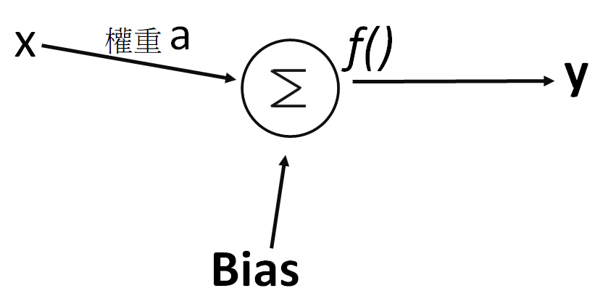

f()
Y
1
Bias0
1

X

a₁
0
2
3
0
0
1
2
3
f()
0
1

Bias1

工作表3
4

資料群1
f()

資料群2
a_{0,0}=0.5
3
0.5X=Y
資料群1

X
a_{0,1}=-1
2

Bias0

1
a_{1,0}=-0.5
測試點
(3,0.5)
y

0
f()

0
1
2
3
4
a_{1,1}=1

資料群2

Bias1

a₁

工作表4
Layer0-Node0
Layer1-Node0

X
資料群1

Layer0-Node1
Layer1-Node1

資料群2
Y

Layer0-Node2
Layer1-Node2

Layer0-Node3
Layer1-Node3

Layer0-Node0
Layer1-Node0

X
資料群1

Layer0-Node1
Layer1-Node1

Y
資料群2

Layer0-Node2
Layer1-Node2

Layer0-Node3
Layer1-Node3

工作表5
樣本正解

Layer0-Node0
Layer1-Node0
如果與樣本正解相符或差異不大,則學習完成

Layer0-Node1
Layer1-Node1
輸出
預測結果
比對正解
學習完成
輸入樣本

Layer0-Node2
Layer1-Node2
修正
網路節點權重

Layer0-Node3
Layer1-Node3

工作表6
剪刀

玩家1
石頭
玩家1獲勝

布
玩家2獲勝

剪刀
玩家2
平手
石頭

布

工作表7
手寫輸入

數字辨識

1
0

1


2

3

4
28
28x28=784
全連結輸入
5

6

7

8

9

784

28

工作表8
nucleus

axon

工作表9
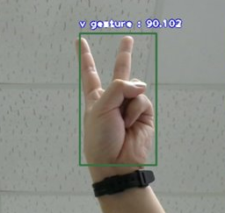
單一神經元
幾個神經元

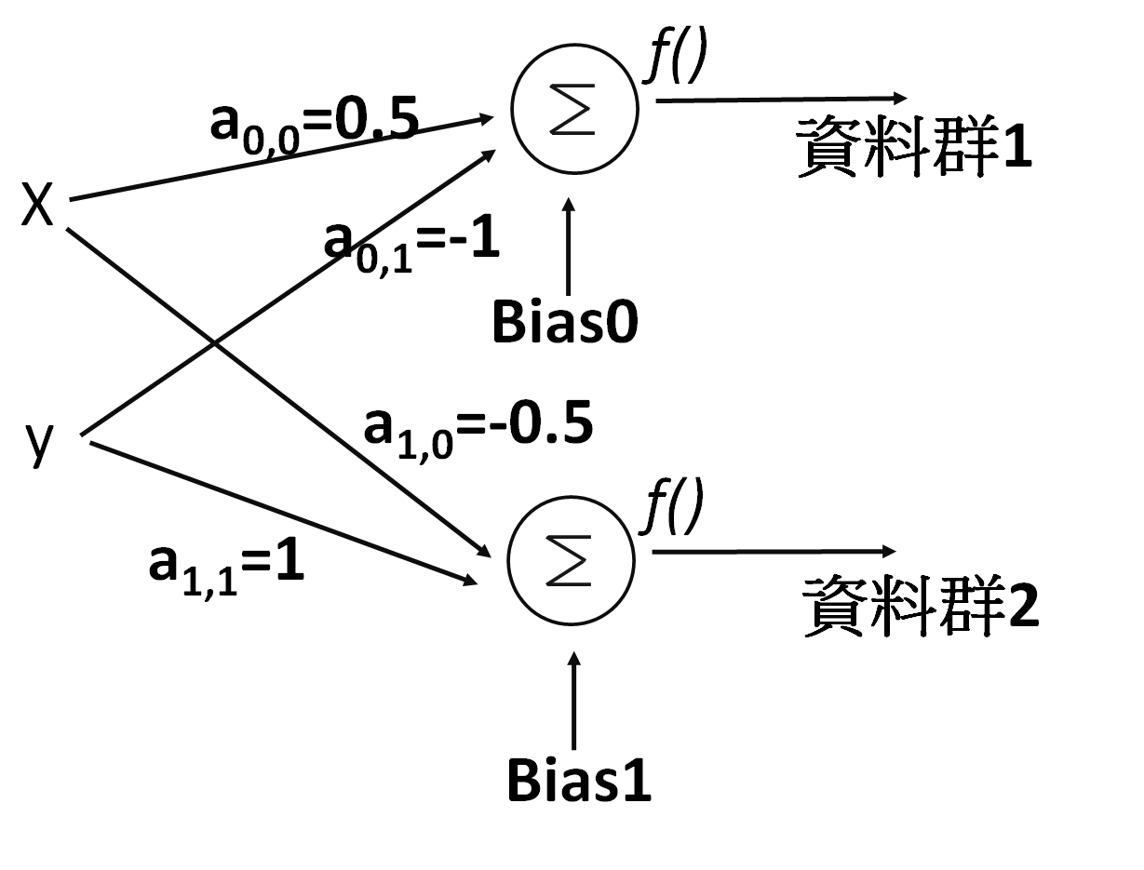
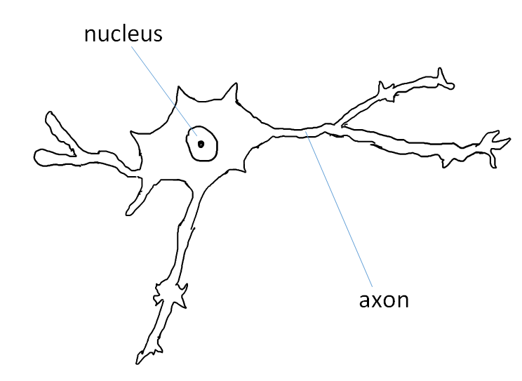
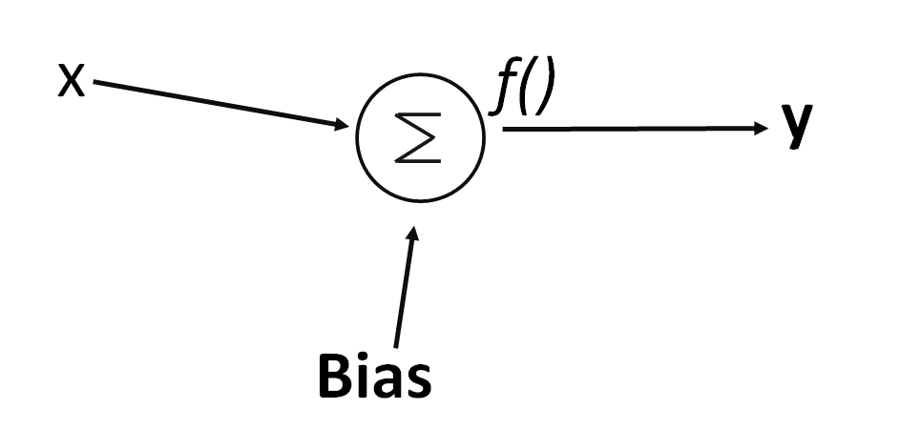
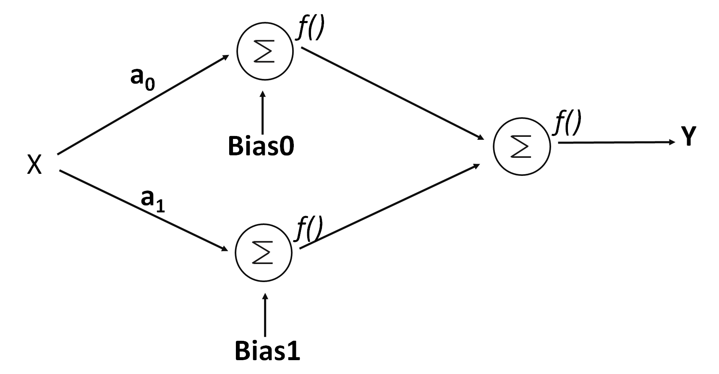

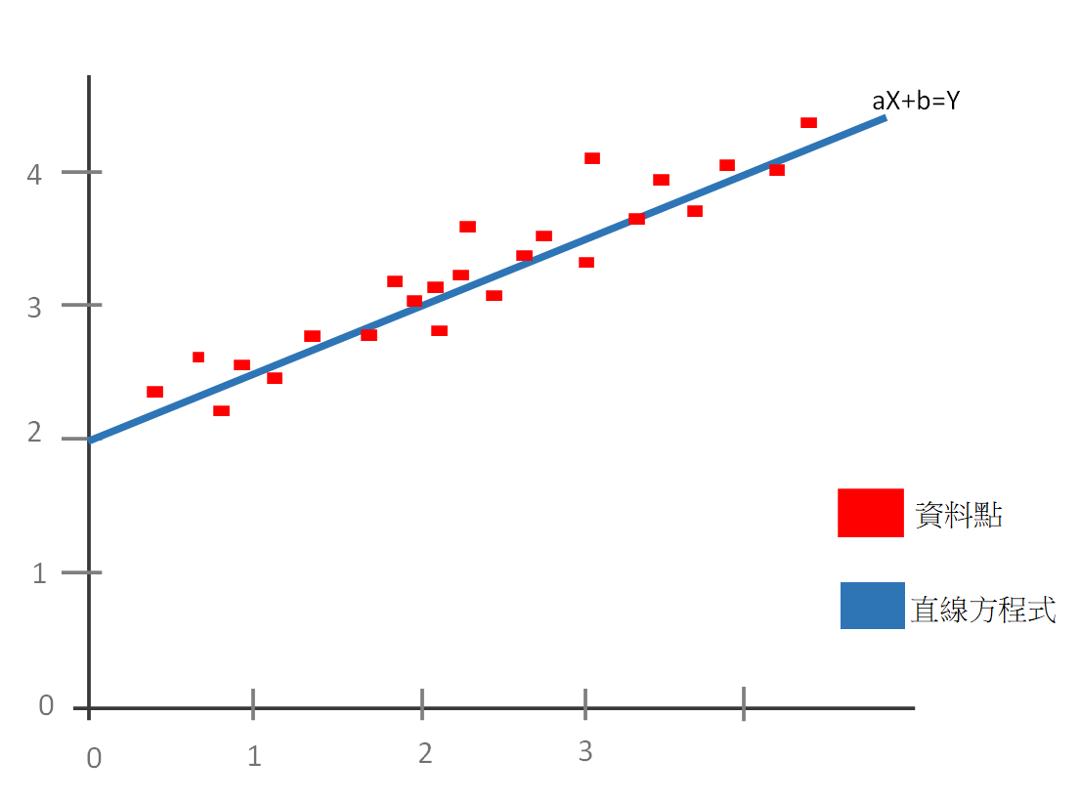
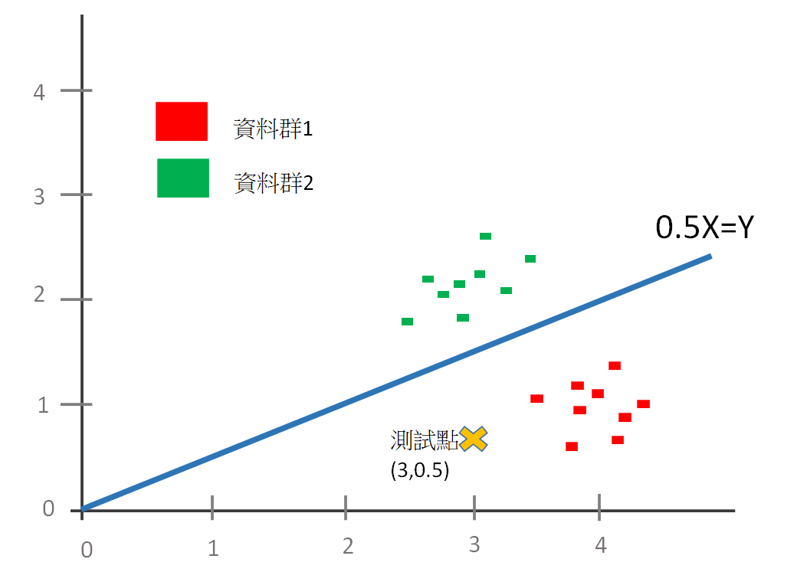
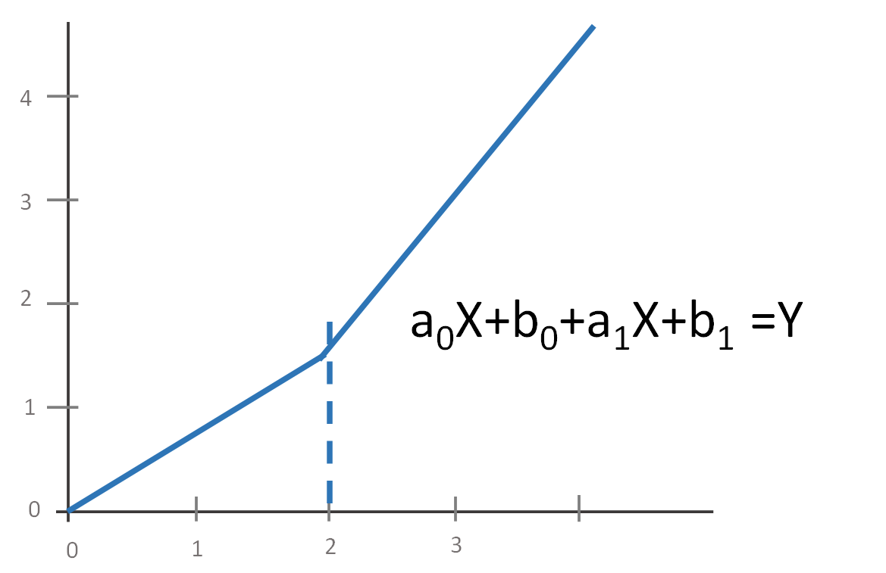

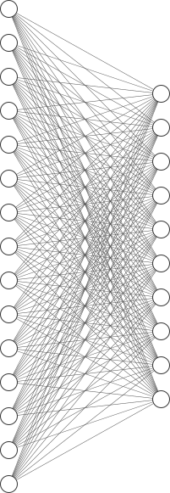
數不清的神經元

十幾個神經元
幾百個神經元
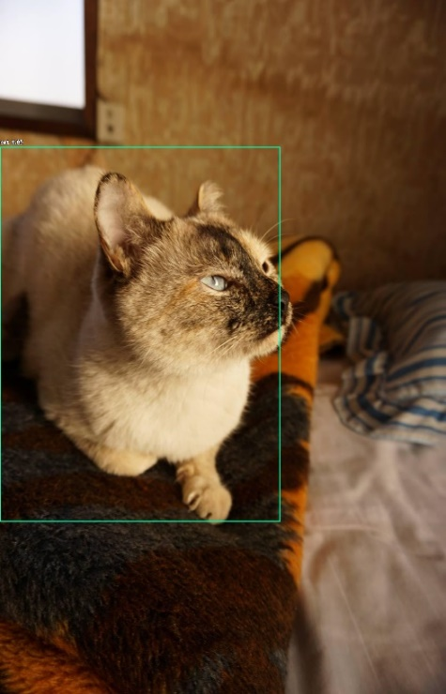

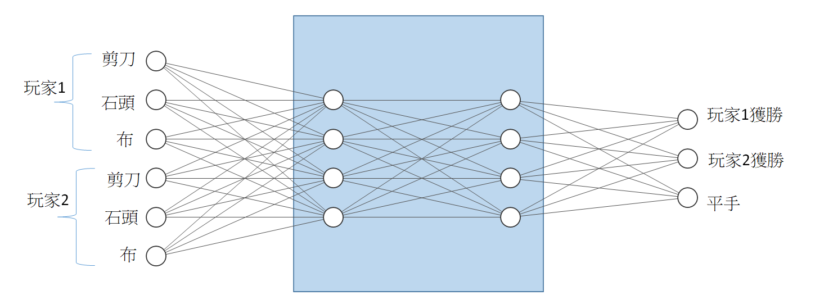
This is a cat!!

This is a cat!!

https://www.researchgate.net/publication/335865923/figure/fig1/AS:804106595758082@1568725360777/Structure-detail-of-YOLOv3It-uses-Darknet-53-as-the-backbone-network-and-uses-three.jpg

工作表10
4
4

資料群1

3
資料群2
3

2
2

1
1

0
0

0
1
2
3
4
0
1
2
3
4

工作表11
感溫電路
攝氏溫度
電壓
a
$$Σ$$
X
Y

Bias

工作表3 (2)
f()

a_{0,0}=?

資料群1

X
a_{0,1}=?

Bias0=?

a_{1,0}=?
y

f()

a_{1,1}=?

資料群2

Bias1=?

a₁

工作表14
決定網路架構

設定輸出入
電腦開始進行機器學習

給予學習樣本

工作表13
手寫輸入

1

0

28
28x28=784
1

全連結輸入
2

3

784

28

工作表16
row 0

row 2

28

row 27

28

flatten
2D=>1D

28 x28=784

row 0
row 1
row 2
row 27

trainY樣本標籤
[[4]]
trainX 樣本圖片內容
[[784]]

probability for

"0"

"1"
784 pixels
int x 4
"2"

樣本數量
"3"
樣本數量

int x 4
784 pixels

工作表17
0
0
0%

1
1
0%
[0.0, 0.0, 0.0, 1.0]
2
2
0%
3

100%

工作表18
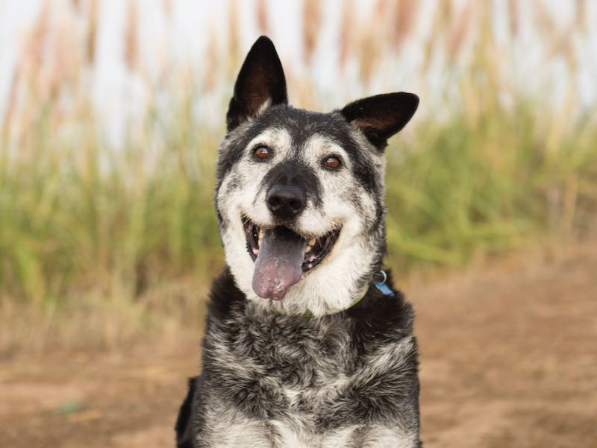

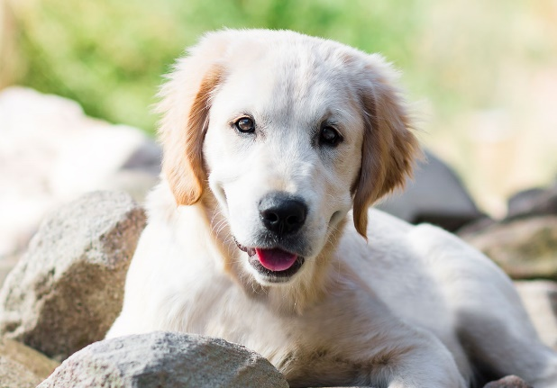

https://www.google.com/url?sa=i&url=https%3A%2F%2Fwww.rspcansw.org.au%2Fwhat-we-do%2Fadoptions%2Fdogs-and-puppies%2F&psig=AOvVaw1gClGAIfXCVdN1MFVVtkJY&ust=1599527812921000&source=images&cd=vfe&ved=0CA0QjhxqFwoTCNDn19rv1esCFQAAAAAdAAAAABBG

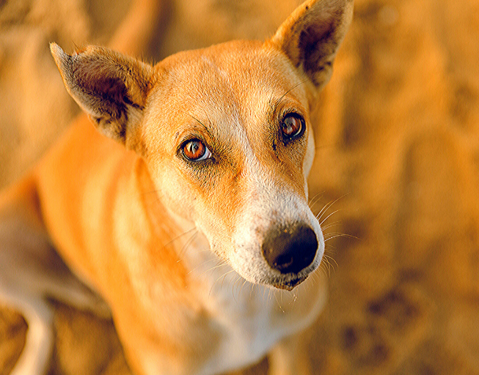

https://www.google.com/url?sa=i&url=https%3A%2F%2Ftimesofindia.indiatimes.com%2Flife-style%2Frelationships%2Fpets%2F8-amazing-indian-dog-breeds-that-everyone-should-know%2Fphotostory%2F75084752.cms&psig=AOvVaw1gClGAIfXCVdN1MFVVtkJY&ust=1599527812921000&source=images&cd=vfe&ved=0CA0QjhxqFwoTCNDn19rv1esCFQAAAAAdAAAAABBB

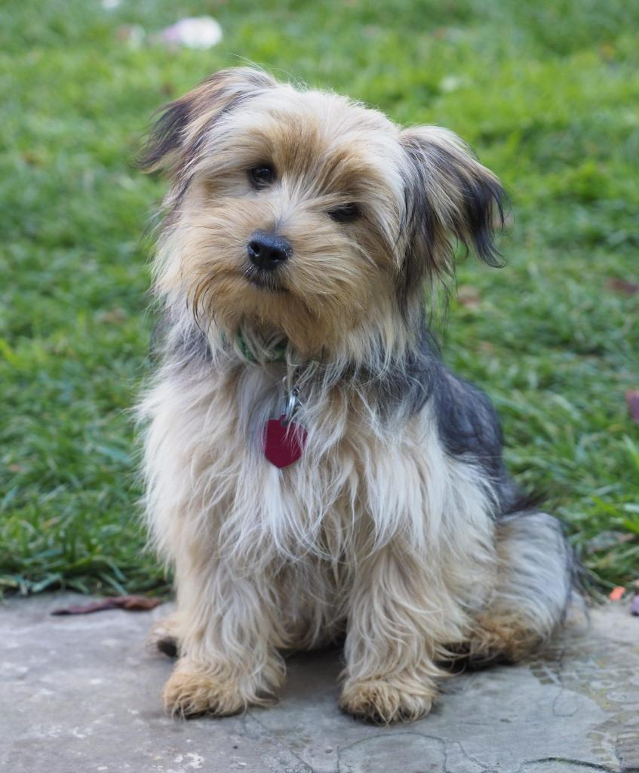

https://www.google.com/url?sa=i&url=https%3A%2F%2Fwww.milofoundation.org%2Fdogs-for-adoption%2F&psig=AOvVaw1gClGAIfXCVdN1MFVVtkJY&ust=1599527812921000&source=images&cd=vfe&ved=0CA0QjhxqFwoTCNDn19rv1esCFQAAAAAdAAAAABA7



https://www.google.com/url?sa=i&url=https%3A%2F%2Fwww.inquirer.com%2Fhealth%2Fcoronavirus%2Fcoronavirus-covid-19-outdoors-anxiety-dogs-pets-20200316.html&psig=AOvVaw1gClGAIfXCVdN1MFVVtkJY&ust=1599527812921000&source=images&cd=vfe&ved=0CA0QjhxqFwoTCNDn19rv1esCFQAAAAAdAAAAABA0

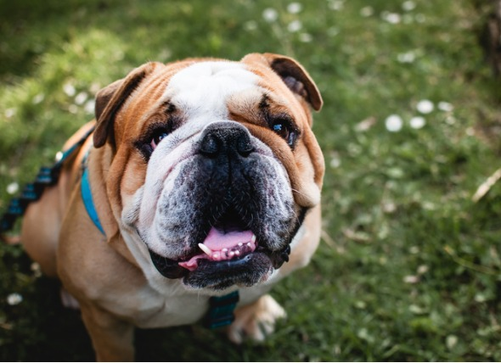

https://www.petmd.com/sites/default/files/bulldog-wrinkles.jpg

工作表20
預測+比對答案
預測+比對答案
預測誤差量
預測+比對答案
預測誤差量
預測誤差量

權重0
權重0
更新權重
加權誤差量

預測+比對答案
預測+比對答案
預測+比對答案
預測誤差量
預測誤差量
預測誤差量

權重0
權重1
更新權重
更新權重
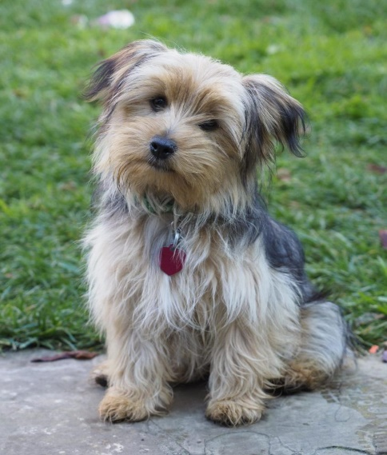
加權誤差量
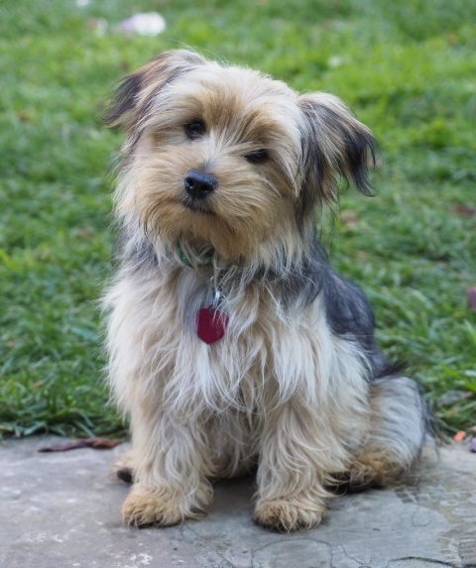

預測+比對答案
預測+比對答案
預測+比對答案
預測誤差量
預測誤差量
預測誤差量

權重0
權重2
更新權重
加權誤差量

預測+比對答案
預測+比對答案
預測+比對答案
預測誤差量
預測誤差量
預測誤差量

權重0
權重3

更新權重
更新權重
更新權重

權重1

權重4

工作表21
ANNInputs
Layer0
Layer1
ANNOutputs

Layer0-Node0
Layer1-Node0

食指角度
ANNOutputs[0]
石頭

Layer0-Node1
Layer1-Node1
ANNOutputs[1]
無名指角度
剪刀

大拇指角度
Layer0-Node2
Layer1-Node2
ANNOutputs[2]
布

Layer0-Node3
Layer1-Node3

